상품제안서
이노젠 타임패드 Time Pad 탁상시계 겸용 전자메모장 [인쇄무료] | 상품코드: F30189

 |  |  |  |  |  |  | 02-412-0044 | www.easy1.co.kr
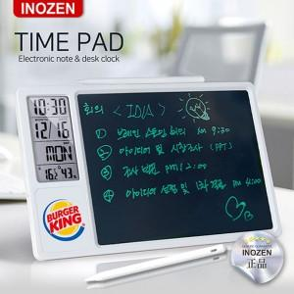

【상세/제작정보】 | 알람, 날짜, 온도, 습도 기능을 탑재한 디지털 스마트시계와 결합된 탁상용/벽걸이용 전자메모장으로 사무실, 가정집, 유치원, 학교, 학원 등 다양한 곳에서 편리하게 필기 및 드로잉, 메모가 가능합니다 상단/우측면 마그네틱 처리로 펜 부착이 가능하여 분실위험을 줄였고 잠금 기능으로 중요한 내용을 안전하게 보호할 수 있습니다 부드럽고 정밀한 압력감지 필기 기능으로 어디서든 번뜩이는 아이디어를 펼쳐보세요

【인쇄/포장옵션】 | 레이저, 풀칼라, 개별인쇄 / 개별 종이케이스 제공 / 선물포장 별도

【공급단가】 | 수량 | 50~ | 100~ | 500~ | 1,000~ | 2,000~
*VAT별도 | 단가 | 15,960원 | 15,690원 | 15,290원 | 15,020원 | 14,630원

【상품 URL】 | http://www.easy1.co.kr/src/goods_detail.php?gdno=30189

